Giao diện thiết kế

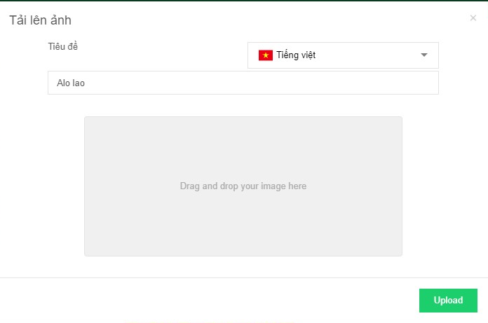
Danh sách bộ sưu tập |  |  | Chi tiết bộ sưu tập

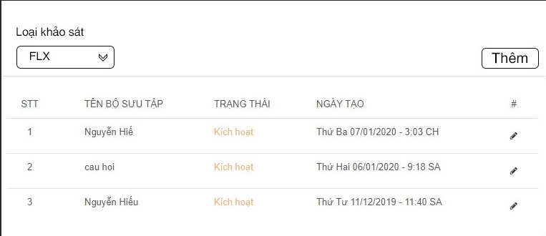
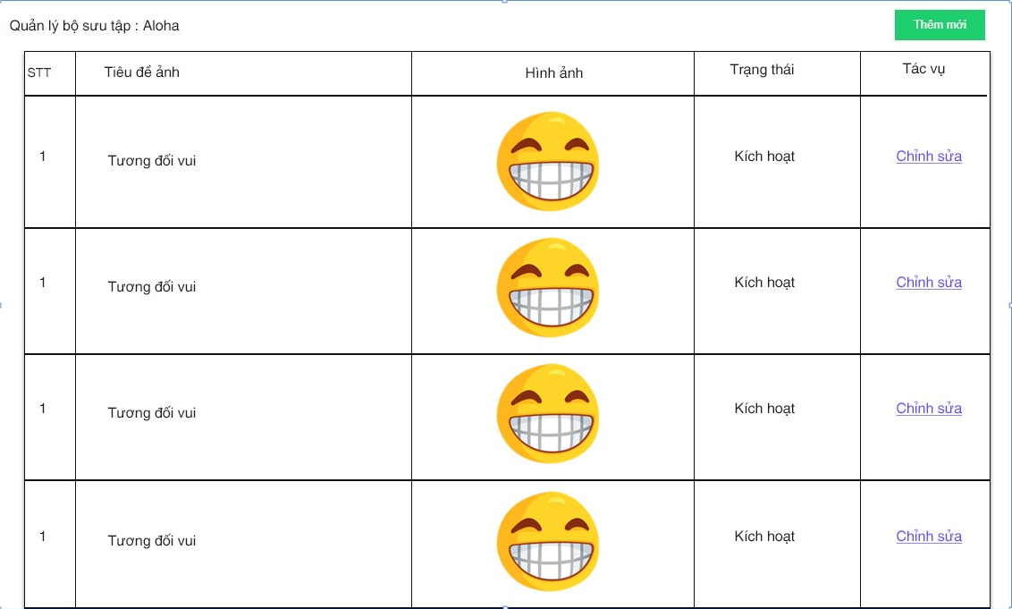

 | Hình ảnh thiết kế

Thêm bộ sưu tập |  | Thêm mới ảnh vào bộ sưu tập

